Best Practices
Best Practices
Buttons | Die "Typisierung" (Primary, Secondary, Danger usw.) wird nicht negativ bewertet. Es gibt aktuell keine Möglichkeit die Sonderfunktion von Buttons für Screenreader wiederzugeben
Besuchte Links | Bei besuchten Links wird auf eine farbige Unterscheidung verzichtet, da diese Information nicht allen Nutzenden zur Verfügung steht (ohne Farbe nutzbar)
Detail | Der Unterstrich der auch bei Links verwendet wird ist ausdrücklich erwünscht, da das Detail ansonsten in Fließtext nicht zu finden ist. (siehe auch gov.uk)
Iconfonts | 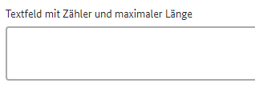 Auszug BITV für Icon Fonts: Beim Einsatz von Icon Fonts ist es sinnvoll, das Icon selbst mit einer geeigneten Technik für Screenreader zu verstecken (z. B. aria-hidden="true"). Daher die Emfehlung Iconfonts mit aria-hidden=true auszeichnen, um sie für Screenreader auszublenden. Selbst wenn sie, wie hier, aktuell mit NVDA korrekt ausgegeben werden. Damit ist man künftig dann auf der sicheren Seite
Tooltips | 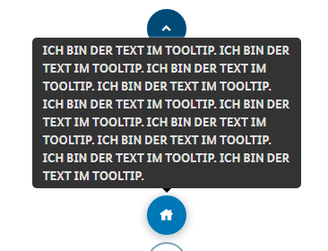 Auf Versalien (durchgängige Großschreibung) verzichten, da es für viele Nutzenden dadurch schwerer lesbar ist.

Known Bugs
Input Text Anordnung Liste | 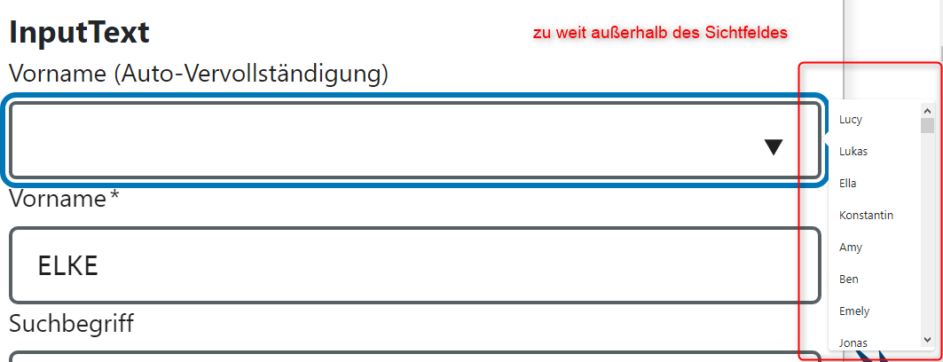 Liste bei Feld Vorname ist außerhalb des Sichtfeldes Das verstößt gegen keinen Prüfschritt der BITV, ist aber trotzdem nicht zugänglich und sollte daher so nicht verwendet werden. Besser Liste im linken Bereich nahe beim Label aufklappen
InputEmail Select Kontrast Fokus | 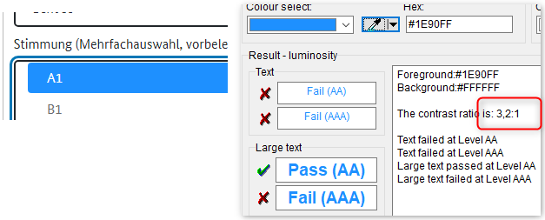 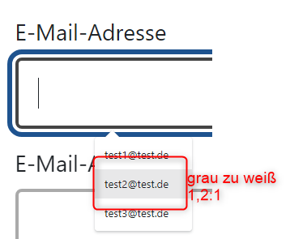 Die BITV fordert dass Elemente, die unterschiedliche Zustände haben können, in allen Zuständen immer ausreichend Kontrast zum Hintergrund haben. So muss auch die Hervorhebung des Maus- bzw. des Tastaturfokus den allgemeinen Kontrast-Grenzwert von 4,5:1 (bei großen Schriften 3,0:1) erfüllen.
InputEmail InputText Zoombarkeit Liste | 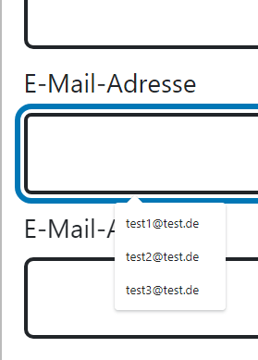 InputEmail: Inhalt der Auswahlliste wird nicht vergrößert (200% und 400%) InputText: Inhalt der Auswahlliste wird nicht vergrößert
Diverse Komponenten Textabstände | 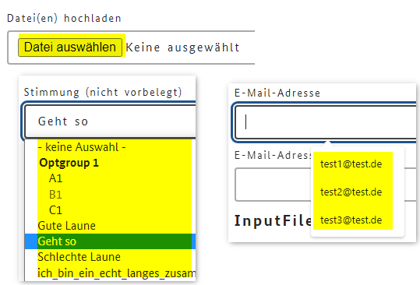 Textabstände funktionieren nicht
Input File Beschriftung Schalter | Das Feld für Dateien hochladen ist missverständlich. Im lesemodus wird zerst das Label "Datei(en) hochladen und danach der Schalter angesagt. Der Schalter wird aber nicht mit dem sichtbaren text, sondern nochmals mit dem text des Lables angesagt. Im Focusmodus wird dann nur der Schalter angesagt, der aber nicht der Beschriftung entspricht.
Textarea Name/Rolle/Wert | Bei Passwort werden die zwei Zustände beim Schalter zum Passwort verbergen/anzeigen nicht angesagt. Es wird nur der erste Zustand das Auge ausgegeben, nicht aber das durchgestrichene Auge
 | Sowohl der ursprüngliche Text "Keine ausgewählt" wie auch der Name der heruntergeladenen Datei wird nicht angesagt
Progress | 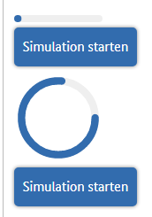 Bei dem Balken ist nicht zu erkennen, bis wohin dieser reicht. Ein Rahmen würde helfen. Siehe auch Anmerkung Input Range

Abbr
lfd. Nr. | Erfüllungs- grad | BITV Prüfschritt | Version/Sprintergebnis v1.0.14-RC.9 Chrome 100.0.4896.60
35 | erfüllt | 9.1.3.1d Inhalt gegliedert | 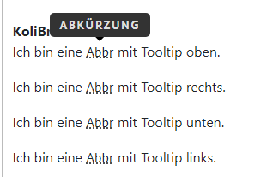 erfüllt
40 | erfüllt | 9.1.3.2a Sinnvolle Reihenfolge | erfüllt JAWS gibt bei bei aktivierter Option "Abkürzungen erweitern" den Text an. NVDA gibt den Abkürzungstext nicht aus, nicht im Formularmodus und nicht im Lesemodus Abbr Native HTML You can use Cascading Style Sheets to style your HyperText Markup Language. KoliBri Ich bin eine Abkürzung mit Tooltip oben. ...
42 | erfüllt | 9.1.3.4a Keine Beschränkung der Bildschirmausrichtung Immer anwendbar | efüllt getestet mit toggle device toolbar
44 | erfüllt | 9.1.4.1a Ohne Farben nutzbar Immer anwendbar | erfüllt
46 | erfüllt | 9.1.4.3a Kontraste von Texten ausreichend | erfüllt (AAA) Kontrast Punkte der Unterstrichmarkierung zu Hintergrund 8,2 : 1 -> AAA Kontrast eingebelndete Abkürzung zu Hintergrund 21:1 -> AAA
47 | erfüllt | 9.1.4.4a Text auf 200% vergrößerbar | erfüllt
49 | erfüllt | 9.1.4.10a Inhalte brechen um | erfüllt Eingeblendeter Inhalt ist lesbar und wird nicht abgeschnitten
51 | erfüllt | 9.1.4.12a Textabstände anpassbar | erfüllt
52 | erfüllt | 9.1.4.13a Eingeblendete Inhalte bedienbar | erfüllt
53 | erfüllt | 2.1.1a Ohne Maus nutzbar Immer anwendbar | siehe 9.1.4.13
61 | erfüllt | 2.4.3a Schlüssige Reihenfolge bei der Tastaturbedienung | keine Tastaturbedienung möglich
65 | erfüllt | 2.4.7a Aktuelle Position des Fokus deutlich | keine Tastaturbedienung möglich
68 | erfüllt | 2.5.3a Sichtbare Beschriftung Teil des zugänglichen Namens | keine Sprachausgabe des Abkürzungstextes
72 | erfüllt | 3.2.1a Keine unerwartete Kontextänderung bei Fokus Immer anwendbar | erfüllt
75 | erfüllt | 3.2.4a Konsistente Bezeichnung Immer anwendbar Gesamter Auftritt | erfüllt
81 | erfüllt | 4.1.2a Name, Rolle, Wert verfügbar | kein Bedienelement

 | nicht anwendbar
 | erfüllt
 | eher erfüllt
 | teilweise erfüllt
 | eher nicht erfüllt
 | nicht erfüllt
 | nicht getestet

Accordion
lfd. Nr. | Erfüllungs- grad | BITV Prüfschritt | Version/Sprintergebnis V1.0.16-RC.18 Chrome 102.0.5005.63 | Version/Sprintergebnis v1.0.14-RC.9 Chrome 100.0.4896.60
32 | erfüllt | 9.1.3.1a HTML-Strukturelemente für Überschriften | erfüllt | erfüllt
40 | erfüllt | 9.1.3.2a Sinnvolle Reihenfolge | erfüllt | erfüllt Ausgabe NVDA: Accordion #1 Header Schalter reduziert Überschrift Ebene 1 Accordion #2 Header Schalter reduziert Überschrift Ebene 2 Accordion #2 Header Schalter reduziert Überschrift Ebene 2 Accordion #2 Header Schalter reduziert Überschrift Ebene 2 Accordion #3 Header Schalter reduziert Überschrift Ebene 3
42 | erfüllt | 9.1.3.4a Keine Beschränkung der Bildschirmausrichtung Immer anwendbar | erfüllt | erfüllt
44 | erfüllt | 9.1.4.1a Ohne Farben nutzbar Immer anwendbar | erfüllt | erfüllt
46 | erfüllt | 9.1.4.3a Kontraste von Texten ausreichend | erfüllt (AAA) | 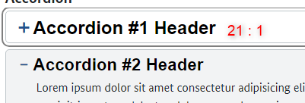 erfüllt (AAA)
47 | erfüllt | 9.1.4.4a Text auf 200% vergrößerbar | erfüllt | erfüllt
49 | erfüllt | 9.1.4.10a Inhalte brechen um | erfüllt | erfüllt
50 | erfüllt | 9.1.4.11a Kontraste von Grafiken und grafischen Bedienelementen ausreichend | erfüllt | 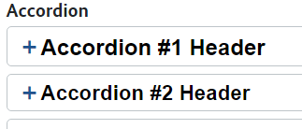 erfüllt Umrisslinie Accordion hat Kontrast 1,7 : 1 und ist außerdem sehr dünn BITV: Wenn Bedienelement nur über den Rahmen identifizierbar ist (der Rahmen also keinen Text oder Symbol umschließt), muss der Rahmen einen Kontrast von mindestens 3:1 haben. Das ist hier nicht der Fall da text vorhanden ist. Gut ist es aber trotzdem nicht
51 | erfüllt | 9.1.4.12a Textabstände anpassbar | erfüllt | erfüllt Hinweis: beim Button werden die Textabstände nicht angepasst! Das wird hier beim Accordion aber nicht bewertet
53 | erfüllt | 2.1.1a Ohne Maus nutzbar Immer anwendbar | erfüllt | erfüllt
54 | erfüllt | 2.1.2a Keine Tastaurfalle Immer anwendbar | erfüllt | erfüllt
61 | erfüllt | 2.4.3a Schlüssige Reihenfolge bei der Tastaturbedienung | erfüllt | erfüllt
64 | erfüllt | 2.4.6a Aussagekräftige Überschriften und Beschriftungen | erfüllt | erfüllt
65 | erfüllt | 2.4.7a Aktuelle Position des Fokus deutlich | 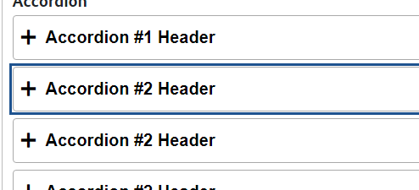 erfüllt | 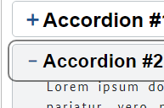 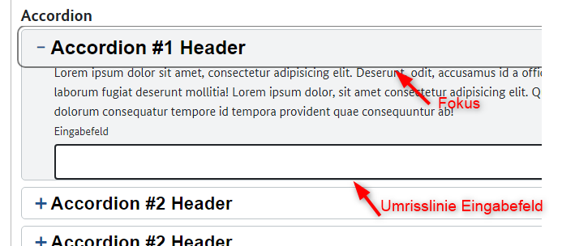 erfüllt (aber nicht gut) Warum gibt es zwei unterschiedliche Farben beim Tastaturfokus? Überschriften schwarz, alles andere grau Der Fokus ist ausreichend aber nicht herausragend: zu dünn zu blass Im Vergleich zur Umrisslinie ist es nur schwer zu sehen, wo der Fokus ist
68 | erfüllt | 2.5.3a Sichtbare Beschriftung Teil des zugänglichen Namens | erfüllt | erfüllt
72 | erfüllt | 3.2.1a Keine unerwartete Kontextänderung bei Fokus Immer anwendbar | erfüllt | erfüllt
73 | nicht getestet | 3.2.2a Keine unerwartete Kontextänderung bei Eingabe | erfüllt | erfüllt
75 | erfüllt | 3.2.4a Konsistente Bezeichnung Immer anwendbar Gesamter Auftritt | erfüllt | erfüllt
81 | erfüllt | 4.1.2a Name, Rolle, Wert verfügbar | erfüllt | teilweise erfüllt Beim ersten Accordion wird nach dem Aufklappen nicht "erweitert" angesagt. Bei allen anderen klappt das Accordion #1 Header Schalter reduziert Überschrift Ebene 1 Eingabefeld Eingabefeld Leer Accordion #2 Header Schalter reduziert Überschrift Ebene 2 erweitert

 | nicht anwendbar
 | erfüllt
 | eher erfüllt
 | teilweise erfüllt
 | eher nicht erfüllt
 | nicht erfüllt
 | nicht getestet

Alert
lfd. Nr. | Erfüllungs- grad | BITV Prüfschritt | Version/Sprintergebnis v1.0.16-RC.22 Chrome 102.0.5005.63 | Version/Sprintergebnis V1.0.16-RC.18 Chrome 102.0.5005.63 | Version/Sprintergebnis v1.0.14-RC.9 Chrome 100.0.4896.60
24 | erfüllt | 9.1.1.1b Alternativtexte für Grafiken und Objekte | erfüllt | Bei den ersten 4 Beispielen fehlt ein Alternativtext bzw. eine Ausgabe um was für eine Art Fehler/Hinweis es sich handelt Auszug BITV für Icon Fonts: Es ist sinnvoll, das Icon selbst mit einer geeigneten Technik für Screenreader zu verstecken (z. B. aria-hidden="true"). Emfehlung Iconfonts mit aria-hidden=true auszeichnen, um sie für Screenreader auszublenden. Selbst wenn sie, wie hier, aktuell mit NVDA korrekt ausgegeben werden | erfüllt Die Grafiken haben einen Alternativtext, wenn die erklärenden Überschrift fehlt. Das ist gut, ansonsten gäbe es Dopplungen beim Ansagen
40 | erfüllt | 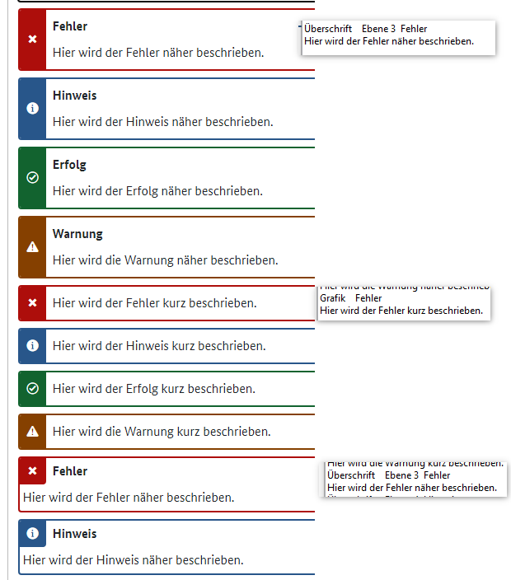 9.1.3.2a Sinnvolle Reihenfolge | erfüllt | erfüllt | 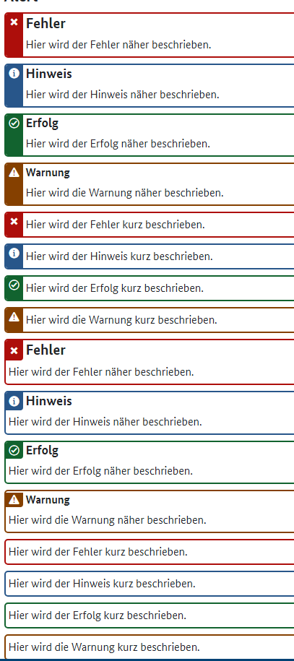 erfüllt Überschrift Ebene 3 Fehler Hier wird der Fehler näher beschrieben. Überschrift Ebene 4 Hinweis Hier wird der Hinweis näher beschrieben. Überschrift Ebene 5 Erfolg Hier wird der Erfolg näher beschrieben. Überschrift Ebene 6 Warnung Hier wird die Warnung näher beschrieben. Grafik Fehler Hier wird der Fehler kurz beschrieben. Grafik Hinweis Hier wird der Hinweis kurz beschrieben. Grafik Erfolg Hier wird der Erfolg kurz beschrieben. Grafik Warnung Hier wird die Warnung kurz beschrieben. Überschrift Ebene 3 Fehler Hier wird der Fehler näher beschrieben. Überschrift Ebene 4 Hinweis Hier wird der Hinweis näher beschrieben. Überschrift Ebene 5 Erfolg Hier wird der Erfolg näher beschrieben. Überschrift Ebene 6 Warnung Hier wird die Warnung näher beschrieben. Hier wird der Fehler kurz beschrieben. Hier wird der Hinweis kurz beschrieben. Hier wird der Erfolg kurz beschrieben. Hier wird die Warnung kurz beschrieben.
42 | erfüllt | 9.1.3.4a Keine Beschränkung der Bildschirmausrichtung Immer anwendbar | erfüllt | erfüllt | erfüllt
44 | erfüllt | 9.1.4.1a Ohne Farben nutzbar Immer anwendbar | erfüllt | erfüllt | 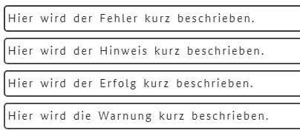 nicht erfüllt Meldungen ohne Icon sind nur über die Rahmenfarbe einer Rubrik zuzuordnen,. Das genügt nicht, da ohne Farbe die Information verloren geht.
46 | erfüllt | 9.1.4.3a Kontraste von Texten ausreichend | erfüllt (AAA) | erfüllt (AAA) | erfüllt (AAA) überall deutlich über 7: 1 und damit AAA
47 | erfüllt | 9.1.4.4a Text auf 200% vergrößerbar | erfüllt | erfüllt | erfüllt
49 | erfüllt | 9.1.4.10a Inhalte brechen um | erfüllt | erfüllt | erfüllt
50 | erfüllt | 9.1.4.11a Kontraste von Grafiken und grafischen Bedienelementen ausreichend | erfüllt | erfüllt | erfüllt überall deutlich über 7: 1
51 | erfüllt | 9.1.4.12a Textabstände anpassbar | erfüllt | erfüllt | erfüllt
72 | erfüllt | 3.2.1a Keine unerwartete Kontextänderung bei Fokus Immer anwendbar | erfüllt | erfüllt | erfüllt

 | nicht anwendbar
 | erfüllt
 | eher erfüllt
 | teilweise erfüllt
 | eher nicht erfüllt
 | nicht erfüllt
 | nicht getestet

Badge
lfd. Nr. | Erfüllungs- grad | BITV Prüfschritt | Version/Sprintergebnis v1.0.14-RC.9 Chrome 100.0.4896.60
24 | erfüllt | 9.1.1.1b Alternativtexte für Grafiken und Objekte | erfüllt Bei Grafik ohne Text ist aria-label vorhanden
40 | erfüllt | 9.1.3.2a Sinnvolle Reihenfolge | erfüllt Ausgabe NVDA: Überschrift Ebene 3 Heller Hintergrund ICH BIN EIN TAG!ICH AUCH!UND ICH! Grafik Ich bin ein Icon! Überschrift Ebene 3 Dunkler Hintergrund ICH BIN EIN TAG!ICH AUCH!UND ICH! Grafik Ich bin ein Icon!
42 | erfüllt | 9.1.3.4a Keine Beschränkung der Bildschirmausrichtung Immer anwendbar | 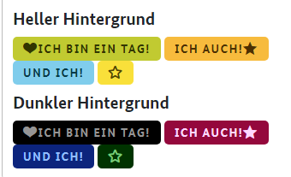 erfüllt
44 | erfüllt | 9.1.4.1a Ohne Farben nutzbar Immer anwendbar | erfüllt unter der Voraussetzung, dass die Farben keine zusätzliche Information vermitteln
46 | erfüllt | 9.1.4.3a Kontraste von Texten ausreichend | erfüllt (AAA) überall 7: 1 und damit AAA
47 | erfüllt | 9.1.4.4a Text auf 200% vergrößerbar | erfüllt
49 | erfüllt | 9.1.4.10a Inhalte brechen um | erfüllt
50 | erfüllt | 9.1.4.11a Kontraste von Grafiken und grafischen Bedienelementen ausreichend | erfüllt überall 7: 1
51 | erfüllt | 9.1.4.12a Textabstände anpassbar | erfüllt
72 | erfüllt | 3.2.1a Keine unerwartete Kontextänderung bei Fokus Immer anwendbar | erfüllt kann nur für Mausfokus getestet werden, da Tag über Tastatur nicht bedienbar ist

 | nicht anwendbar
 | erfüllt
 | eher erfüllt
 | teilweise erfüllt
 | eher nicht erfüllt
 | nicht erfüllt
 | nicht getestet

Breadcrumb
lfd. Nr. | Erfüllungs- grad | BITV Prüfschritt | Version/Sprintergebnis V1.0.16-RC.18 Chrome 102.0.5005.63 | Version/Sprintergebnis v1.0.14-RC.9 Chrome 100.0.4896.60
23 | erfüllt | 9.1.1.1a Alternativtexte für Bedienelemente | erfüllt | erfüllt Bei der ersten Grafik ist kein Text mit eingebunden, hier wird ein Alternativtext benötigt. Bei der zweiten Grafik ist im selben Link Text mit eingebunden, hier wird kein Alternativtext für die Grafik benötigt.
33 | erfüllt | 9.1.3.1b HTML-Strukturelemente für Listen | erfüllt | erfüllt
40 | erfüllt | 9.1.3.2a Sinnvolle Reihenfolge | erfüllt | Ausgabe NVDA: Breadcrumb aus Text-Links Navigation Sprungmarke Liste mit 3 Einträgen Startseite Link Unterseite der Startseite Link Breadcrumb aus Icons- oder Text-Links Navigation Sprungmarke Liste mit 3 Einträgen STARTSEITE Link Unterseite der Startseite mit sehr langem Link-Test Link Breadcrumb aus Icons- und Text-Links Navigation Sprungmarke Liste mit 3 Einträgen Startseite Link Unterseite der Startseite und ich_bin_ein_echt_langes_zusammengesetztes_Worte_und_versuche_das_Layout_zu_brechen Link
42 | erfüllt | 9.1.3.4a Keine Beschränkung der Bildschirmausrichtung Immer anwendbar | 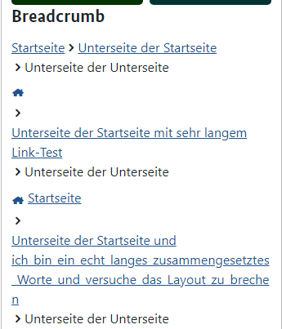 erfüllt | 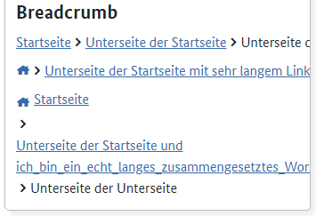 nicht erfüllt
44 | erfüllt | 9.1.4.1a Ohne Farben nutzbar Immer anwendbar | erfüllt | erfüllt
46 | erfüllt | 9.1.4.3a Kontraste von Texten ausreichend | erfüllt (AAA) 7,3 : 1 | erfüllt 5,4: 1 AA
47 | erfüllt | 9.1.4.4a Text auf 200% vergrößerbar | erfüllt | 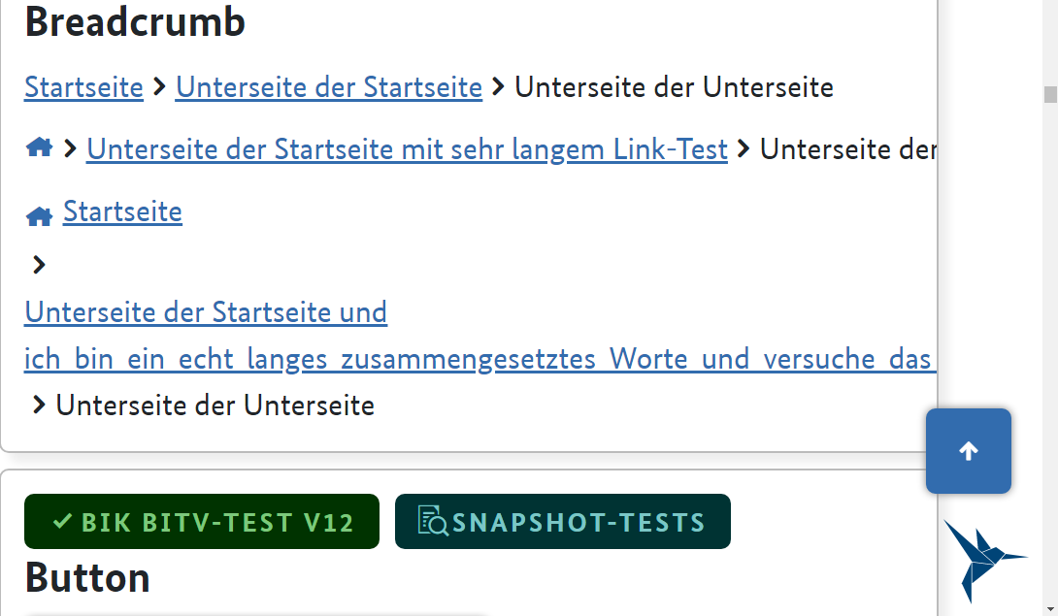 nicht erfüllt Text wird abgeschnitten
49 | erfüllt | 9.1.4.10a Inhalte brechen um | erfüllt | 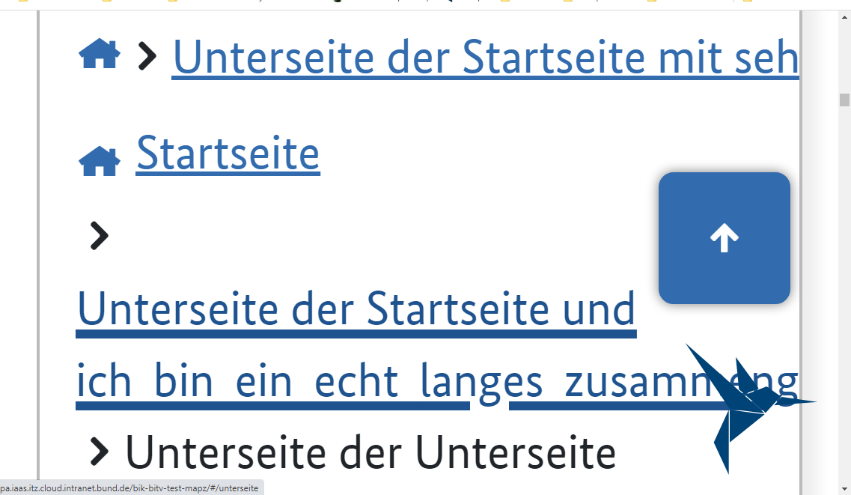 nicht erfüllt Text wird abgeschnitten
50 | erfüllt | 9.1.4.11a Kontraste von Grafiken und grafischen Bedienelementen ausreichend | erfüllt | erfüllt 5,4: 1 AA
51 | erfüllt | 9.1.4.12a Textabstände anpassbar | erfüllt | erfüllt
53 | erfüllt | 2.1.1a Ohne Maus nutzbar Immer anwendbar | erfüllt | erfüllt
61 | erfüllt | 2.4.3a Schlüssige Reihenfolge bei der Tastaturbedienung | erfüllt | erfüllt
62 | erfüllt | 2.4.4a Aussagekräftige Linktexte | erfüllt | erfüllt Breadcrumb aus Text-Links Navigation Sprungmarke Liste mit 3 Einträgen Startseite Link Der Text "Breadcrumb aus Text-Links" ist überflüssig, soll hier vermutlich aber als Beispiel stehen
65 | erfüllt | 2.4.7a Aktuelle Position des Fokus deutlich | erfüllt | erfüllt Der Tastaturfokus ist nicht herausragend. Vor allem in einer Linkgruppe bzw. im Bereich von vielen Strichen bzw. Rahmen ist er nicht gut zu erkennen. Nach BITV erfüllt, aber es geht definitiv besser, dickere Linie, andere Farbe
68 | erfüllt | 2.5.3a Sichtbare Beschriftung Teil des zugänglichen Namens | erfüllt | erfüllt
72 | erfüllt | 3.2.1a Keine unerwartete Kontextänderung bei Fokus Immer anwendbar | erfüllt | erfüllt
74 | erfüllt | 3.2.3a Konsistente Navigation Immer anwendbar Gesamter Auftritt | erfüllt | erfüllt
75 | erfüllt | 3.2.4a Konsistente Bezeichnung Immer anwendbar Gesamter Auftritt | erfüllt | erfüllt
81 | erfüllt | 4.1.2a Name, Rolle, Wert verfügbar | erfüllt | erfüllt

 | nicht anwendbar
 | erfüllt
 | eher erfüllt
 | teilweise erfüllt
 | eher nicht erfüllt
 | nicht erfüllt
 | nicht getestet

Button
lfd. Nr. | Erfüllungs- grad | BITV Prüfschritt | Version/Sprintergebnis v1.0.16-RC.22 Chrome 102.0.5005.63 | Version/Sprintergebnis V1.0.16-RC.18 Chrome 102.0.5005.63 | Version/Sprintergebnis v1.0.14-RC.9 Chrome 100.0.4896.60
23 | erfüllt | 9.1.1.1a Alternativtexte für Bedienelemente | erfüllt | 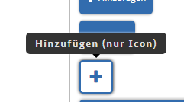 erfüllt | 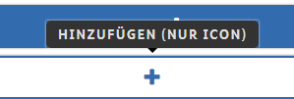 erfüllt Bei Buttons mit Text und Symbol wird lediglich der Text vorgelesen. Bei Buttons ohne Text und nur Symbol wird eine Textalternative vorgelesen
40 | erfüllt | 9.1.3.2a Sinnvolle Reihenfolge | erfüllt | erfüllt | erfüllt Im Lesemodus wird bei den diabled Buttons folgendes angesagt: Schalter nicht verfügbar Disabled-Schaltfläche
42 | erfüllt | 9.1.3.4a Keine Beschränkung der Bildschirmausrichtung Immer anwendbar | erfüllt | 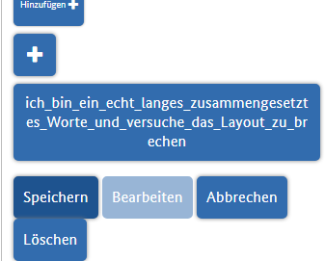 erfüllt | 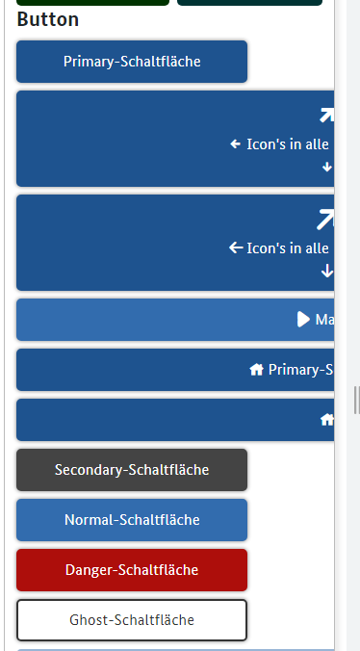 nicht erfüllt Buttons werden abgeschnitten
44 | erfüllt | 9.1.4.1a Ohne Farben nutzbar Immer anwendbar | erfüllt | 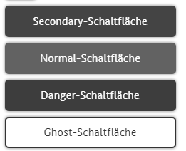 erfüllt trotz fehlendem Kontrast untereinander und Screenreaderdefizit Anmerkung: Die "Typisierung" (Normal, Secondary, Danger usw.)) wird nicht negativ bewertet.Es gibt aktuell keine Möglichkeit die Sonderfunktion von Buttons für Screenreader wiederzugeben. | erfüllt
46 | erfüllt | 9.1.4.3a Kontraste von Texten ausreichend | erfüllt | erfüllt (AA) Das hellere Blau ist AA das dunklere Blau und das Grau AAA | erfüllt Bis auf die disabled Buttons haben alle eine Kontrast von mind. 5,4 : 1 (AA) Hinweis: bei disabled Button wird bei Erhalt von Mausfokus alles weiß
47 | nicht erfüllt | 9.1.4.4a Text auf 200% vergrößerbar | erfüllt | erfüllt | nicht erfüllt Buttons werden abgeschnitten
49 | nicht erfüllt | 9.1.4.10a Inhalte brechen um | erfüllt | erfüllt | nicht erfüllt Buttons werden abgeschnitten
51 | erfüllt | 9.1.4.12a Textabstände anpassbar | 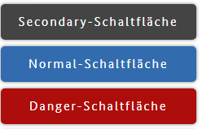 erfüllt | unverändert | nicht erfüllt
53 | erfüllt | 2.1.1a Ohne Maus nutzbar Immer anwendbar | erfüllt | erfüllt | erfüllt
54 | erfüllt | 2.1.2a Keine Tastaurfalle Immer anwendbar | erfüllt | erfüllt | erfüllt
61 | erfüllt | 2.4.3a Schlüssige Reihenfolge bei der Tastaturbedienung | erfüllt | erfüllt | erfüllt
65 | erfüllt | 2.4.7a Aktuelle Position des Fokus deutlich | erfüllt | 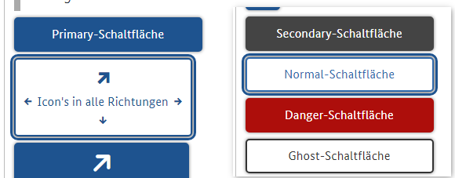 erfüllt | erfüllt
68 | erfüllt | 2.5.3a Sichtbare Beschriftung Teil des zugänglichen Namens | erfüllt | erfüllt | erfüllt
72 | erfüllt | 3.2.1a Keine unerwartete Kontextänderung bei Fokus Immer anwendbar | erfüllt | erfüllt | erfüllt
74 | erfüllt | 3.2.3a Konsistente Navigation Immer anwendbar Gesamter Auftritt | erfüllt | erfüllt | erfüllt
75 | erfüllt | 3.2.4a Konsistente Bezeichnung Immer anwendbar Gesamter Auftritt | erfüllt | erfüllt | erfüllt
81 | erfüllt | 4.1.2a Name, Rolle, Wert verfügbar | erfüllt | erfüllt | erfüllt Name und Rolle (Schalter) werden vom NVDA angesagt

 | nicht anwendbar
 | erfüllt
 | eher erfüllt
 | teilweise erfüllt
 | eher nicht erfüllt
 | nicht erfüllt
 | nicht getestet

ButtonGroup
lfd. Nr. | Erfüllungs- grad | BITV Prüfschritt | Version/Sprintergebnis v1.0.16-RC.22 Chrome 102.0.5005.63 | Version/Sprintergebnis V1.0.16-RC.18 Chrome 102.0.5005.63 | Version/Sprintergebnis v1.0.14-RC.9 Chrome 100.0.4896.60
23 | erfüllt | 9.1.1.1a Alternativtexte für Bedienelemente |  | erfüllt | erfüllt
40 | erfüllt | 9.1.3.2a Sinnvolle Reihenfolge |  | erfüllt | erfüllt
42 | erfüllt | 9.1.3.4a Keine Beschränkung der Bildschirmausrichtung Immer anwendbar |  | 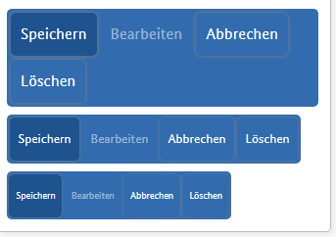 erfüllt | erfüllt
44 | erfüllt | 9.1.4.1a Ohne Farben nutzbar Immer anwendbar |  | erfüllt | erfüllt
46 | erfüllt | 9.1.4.3a Kontraste von Texten ausreichend |  | erfüllt (AA) | erfüllt Bis auf die disabled Buttons haben alle eine Kontrast von mind. 5,4 : 1 (AA)
47 | erfüllt | 9.1.4.4a Text auf 200% vergrößerbar |  | erfüllt | erfüllt
49 | erfüllt | 9.1.4.10a Inhalte brechen um |  | erfüllt | erfüllt
50 | teilweise erfüllt | 9.1.4.11a Kontraste von Grafiken und grafischen Bedienelementen ausreichend | unverändert | 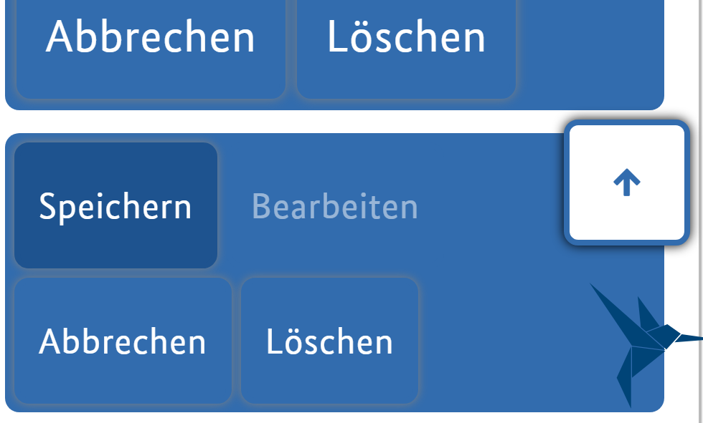 teilweise erfüllt | 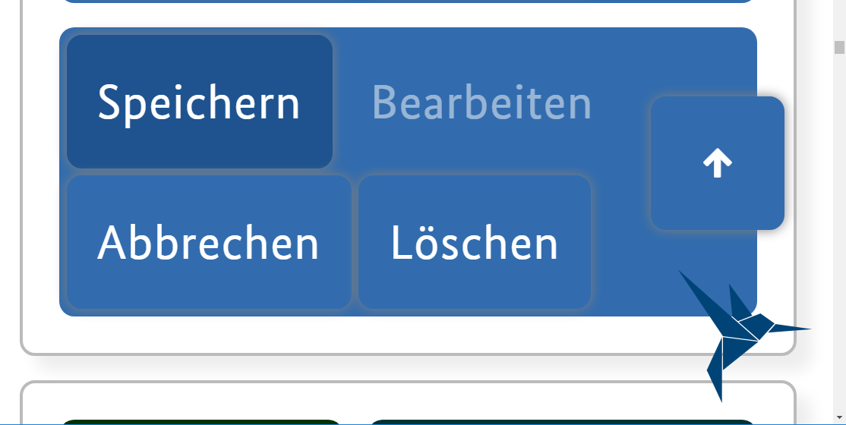 teilweise erfüllt Nach dem Zoomen können die Bedienelemente nicht mehr vom Hintergrund unterschieden werden. Mindestanforderung 3:1
51 |  | 9.1.4.12a Textabstände anpassbar |  | wird bei Button bewertet | wird bei Button bewertet
53 | erfüllt | 2.1.1a Ohne Maus nutzbar Immer anwendbar |  | erfüllt | erfüllt
54 | erfüllt | 2.1.2a Keine Tastaurfalle Immer anwendbar |  | erfüllt | erfüllt
61 | erfüllt | 2.4.3a Schlüssige Reihenfolge bei der Tastaturbedienung |  | erfüllt | erfüllt
65 | erfüllt | 2.4.7a Aktuelle Position des Fokus deutlich |  | 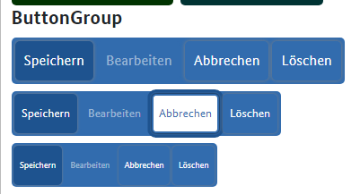 | 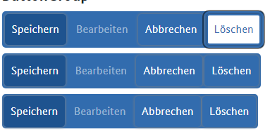 erfüllt Der Tastaturfokus ist ausreichend, da zusätzlich zu der dünnen hellgrauen Linie die Farbe invertiert wird. Ohne Invertierung wäre die Linie auf dem blauen Hintergrund allein nicht ausreichend.
68 | erfüllt | 2.5.3a Sichtbare Beschriftung Teil des zugänglichen Namens |  | erfüllt | erfüllt
72 | erfüllt | 3.2.1a Keine unerwartete Kontextänderung bei Fokus Immer anwendbar |  | erfüllt | erfüllt
74 | erfüllt | 3.2.3a Konsistente Navigation Immer anwendbar Gesamter Auftritt |  | erfüllt | erfüllt
75 | erfüllt | 3.2.4a Konsistente Bezeichnung Immer anwendbar Gesamter Auftritt |  | erfüllt | erfüllt
81 | erfüllt | 4.1.2a Name, Rolle, Wert verfügbar |  | erfüllt | erfüllt

 | nicht anwendbar
 | erfüllt
 | eher erfüllt
 | teilweise erfüllt
 | eher nicht erfüllt
 | nicht erfüllt
 | nicht getestet

Card
lfd. Nr. | Erfüllungs- grad | BITV Prüfschritt | Version/Sprintergebnis v1.0.14-RC.9 Chrome 100.0.4896.60
32 | erfüllt | 9.1.3.1a HTML-Strukturelemente für Überschriften | erfüllt Die Überschrift der Card ist eine "echte" html-Überschrift
40 | erfüllt | 9.1.3.2a Sinnvolle Reihenfolge | erfüllt
42 | erfüllt | 9.1.3.4a Keine Beschränkung der Bildschirmausrichtung Immer anwendbar | 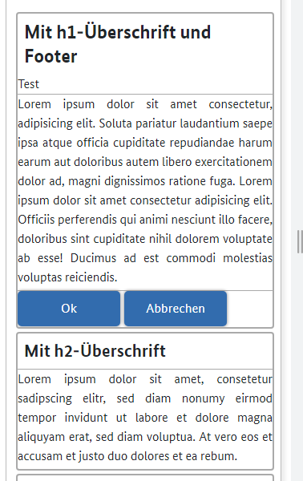 erfüllt
44 | erfüllt | 9.1.4.1a Ohne Farben nutzbar Immer anwendbar | erfüllt
46 | erfüllt | 9.1.4.3a Kontraste von Texten ausreichend | erfüllt
47 | erfüllt | 9.1.4.4a Text auf 200% vergrößerbar | erfüllt
49 | erfüllt | 9.1.4.10a Inhalte brechen um | erfüllt
50 | erfüllt | 9.1.4.11a Kontraste von Grafiken und grafischen Bedienelementen ausreichend | erfüllt
51 | erfüllt | 9.1.4.12a Textabstände anpassbar | erfüllt Hinweis: beim Button werden die Textabstände nicht angepasst! Das wird hier bei Card aber nicht bewertet
81 | erfüllt | 4.1.2a Name, Rolle, Wert verfügbar | erfüllt Eine Ausgabe das es sich hierbei um eine Card handelt ist nicht erforderlich

 | nicht anwendbar
 | erfüllt
 | eher erfüllt
 | teilweise erfüllt
 | eher nicht erfüllt
 | nicht erfüllt
 | nicht getestet

Details
lfd. Nr. | Erfüllungs- grad | BITV Prüfschritt | Version/Sprintergebnis v1.0.14-RC.9 Chrome 100.0.4896.60
40 | erfüllt | 9.1.3.2a Sinnvolle Reihenfolge | erfüllt
42 | erfüllt | 9.1.3.4a Keine Beschränkung der Bildschirmausrichtung Immer anwendbar | erfüllt
44 | erfüllt | 9.1.4.1a Ohne Farben nutzbar Immer anwendbar | erfüllt
46 | erfüllt | 9.1.4.3a Kontraste von Texten ausreichend | erfüllt
47 | erfüllt | 9.1.4.4a Text auf 200% vergrößerbar | erfüllt
49 | erfüllt | 9.1.4.10a Inhalte brechen um | erfüllt
51 | erfüllt | 9.1.4.12a Textabstände anpassbar | erfüllt
52 | erfüllt | 9.1.4.13a Eingeblendete Inhalte bedienbar | erfüllt
53 | erfüllt | 2.1.1a Ohne Maus nutzbar Immer anwendbar | erfüllt
54 | erfüllt | 2.1.2a Keine Tastaurfalle Immer anwendbar | erfüllt
61 | erfüllt | 2.4.3a Schlüssige Reihenfolge bei der Tastaturbedienung | erfüllt
65 | erfüllt | 2.4.7a Aktuelle Position des Fokus deutlich | 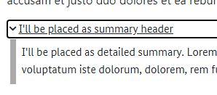 erfüllt Warum ist der Tastaturfokus hie schwarz und bei den anderen Webkomponenten grau?
68 | erfüllt | 2.5.3a Sichtbare Beschriftung Teil des zugänglichen Namens | erfüllt
72 | erfüllt | 3.2.1a Keine unerwartete Kontextänderung bei Fokus Immer anwendbar | erfüllt
73 | erfüllt | 3.2.2a Keine unerwartete Kontextänderung bei Eingabe | erfüllt
74 | erfüllt | 3.2.3a Konsistente Navigation Immer anwendbar Gesamter Auftritt | erfüllt
81 | erfüllt | 4.1.2a Name, Rolle, Wert verfügbar | erfüllt Name und Zustand (Schalter reduziert/erweitert) werden vom NVDA angesagt

 | nicht anwendbar
 | erfüllt
 | eher erfüllt
 | teilweise erfüllt
 | eher nicht erfüllt
 | nicht erfüllt
 | nicht getestet

Form
lfd. Nr. | Erfüllungs- grad | BITV Prüfschritt | Version/Sprintergebnis v1.0.14-RC.9 Chrome 100.0.4896.60
32 | erfüllt | 9.1.3.1a HTML-Strukturelemente für Überschriften | erfüllt H2 und H3 vorhanden Leeres Formular ohne Hinweis zu Pflichtangaben Leeres Formular mit individuellem Hinweis zu Pflichtangaben Formular mit Standard-Hinweis zu Pflichtangaben
35 | erfüllt | 9.1.3.1d Inhalt gegliedert | erfüllt
40 | erfüllt | 9.1.3.2a Sinnvolle Reihenfolge | erfüllt
42 | erfüllt | 9.1.3.4a Keine Beschränkung der Bildschirmausrichtung Immer anwendbar | 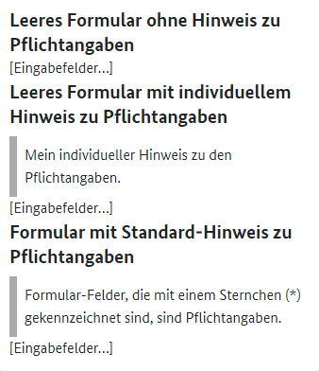 erfüllt
 |  | 1.4 Nutzerinnen und Nutzern ist die Wahrnehmung des Inhalts und die Unterscheidung zwischen Vorder- und Hintergrund so weit wie möglich zu erleichtern.
44 | erfüllt | 9.1.4.1a Ohne Farben nutzbar Immer anwendbar | erfüllt
46 | erfüllt | 9.1.4.3a Kontraste von Texten ausreichend | erfüllt
47 | erfüllt | 9.1.4.4a Text auf 200% vergrößerbar | erfüllt
49 | erfüllt | 9.1.4.10a Inhalte brechen um | erfüllt
51 | erfüllt | 9.1.4.12a Textabstände anpassbar | erfüllt
53 | erfüllt | 2.1.1a Ohne Maus nutzbar Immer anwendbar | erfüllt
54 | erfüllt | 2.1.2a Keine Tastaurfalle Immer anwendbar | erfüllt
81 | erfüllt | 4.1.2a Name, Rolle, Wert verfügbar | erfüllt

 | nicht anwendbar
 | erfüllt
 | eher erfüllt
 | teilweise erfüllt
 | eher nicht erfüllt
 | nicht erfüllt
 | nicht getestet

Icon
lfd. Nr. | Erfüllungs- grad | BITV Prüfschritt | Version/Sprintergebnis v1.0.16-RC.22 Chrome 102.0.5005.63 | Version/Sprintergebnis V1.0.16-RC.18 Chrome 102.0.5005.63 | Version/Sprintergebnis v1.0.14-RC.9 Chrome 100.0.4896.60
24 | erfüllt | 9.1.1.1b Alternativtexte für Grafiken und Objekte | erfüllt | 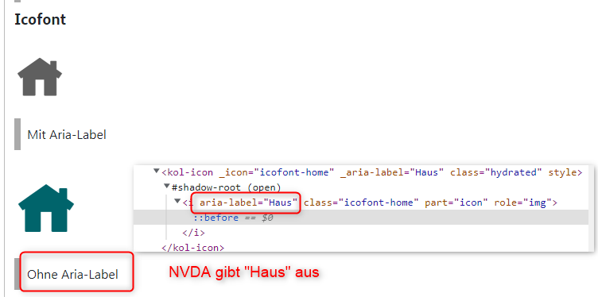 Auszug BITV für Icon Fonts: Es ist sinnvoll, das Icon selbst mit einer geeigneten Technik für Screenreader zu verstecken (z. B. aria-hidden="true"). Emfehlung Iconfonts mit aria-hidden=true auszeichnen, um sie für Screenreader auszublenden. Selbst wenn sie, wie hier, aktuell mit NVDA korrekt ausgegeben werden | 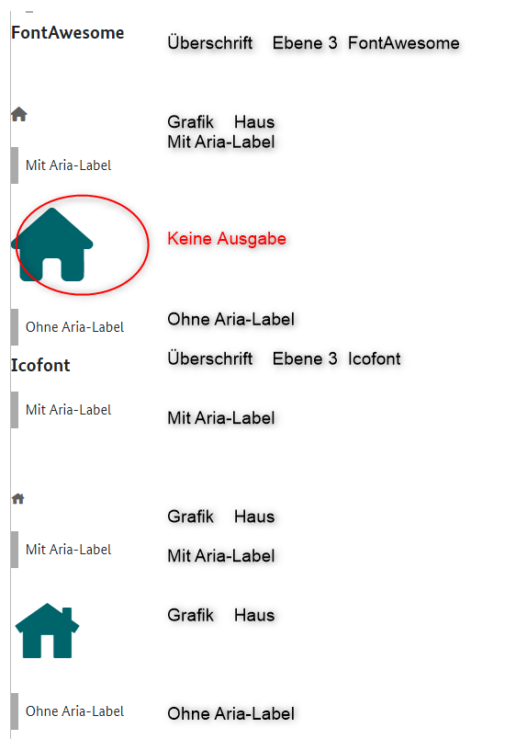 erfüllt Hier stimmt was nicht Im Abschnitt Icofont sind nur zwei Grafiken zu sehen, aber es gibt drei Texte. Entweder fehlt eine Grafik oder es ist ein Text zu viel Normalerweise ist es ein Fehler wenn eine Grafik keinen Alternativtext hat. Vermutlich soll das aber die Darstellung für Layoutgrafiken sein, oder?
41 | erfüllt | 9.1.3.3a Ohne Bezug auf sensorische Merkmale nutzbar | erfüllt | erfüllt | erfüllt
42 | erfüllt | 9.1.3.4a Keine Beschränkung der Bildschirmausrichtung Immer anwendbar | erfüllt | erfüllt | erfüllt
44 | erfüllt | 9.1.4.1a Ohne Farben nutzbar Immer anwendbar | erfüllt | erfüllt | erfüllt
47 | erfüllt | 9.1.4.4a Text auf 200% vergrößerbar | erfüllt | erfüllt | erfüllt
49 | erfüllt | 9.1.4.10a Inhalte brechen um | erfüllt | erfüllt | erfüllt
50 | erfüllt | 9.1.4.11a Kontraste von Grafiken und grafischen Bedienelementen ausreichend | erfüllt | erfüllt | erfüllt alle Beispiele haben eine Kontrast größer 6 : 1

 | nicht anwendbar
 | erfüllt
 | eher erfüllt
 | teilweise erfüllt
 | eher nicht erfüllt
 | nicht erfüllt
 | nicht getestet

Indented Text
lfd. Nr. | Erfüllungs- grad | BITV Prüfschritt | Version/Sprintergebnis V1.0.16-RC.18 Chrome 102.0.5005.63 | Version/Sprintergebnis v1.0.14-RC.9 Chrome 100.0.4896.60
40 | erfüllt | 9.1.3.2a Sinnvolle Reihenfolge | erfüllt | erfüllt
41 | erfüllt | 9.1.3.3a Ohne Bezug auf sensorische Merkmale nutzbar | erfüllt | erfüllt
42 | erfüllt | 9.1.3.4a Keine Beschränkung der Bildschirmausrichtung Immer anwendbar | erfüllt | erfüllt
44 | erfüllt | 9.1.4.1a Ohne Farben nutzbar Immer anwendbar | erfüllt | erfüllt
46 | erfüllt | 9.1.4.3a Kontraste von Texten ausreichend | erfüllt | erfüllt
47 | erfüllt | 9.1.4.4a Text auf 200% vergrößerbar | erfüllt | erfüllt
49 | erfüllt | 9.1.4.10a Inhalte brechen um | 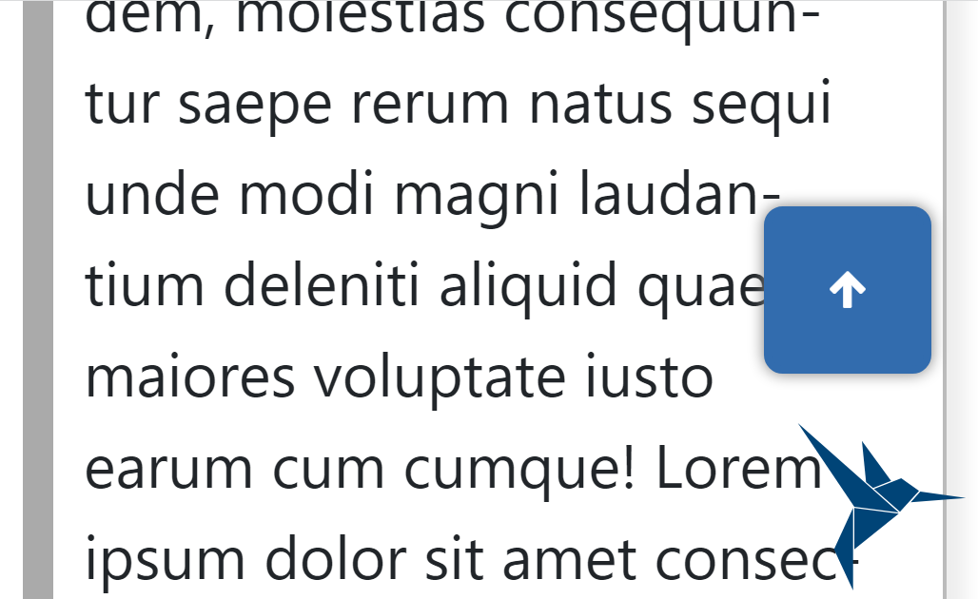 erfüllt | 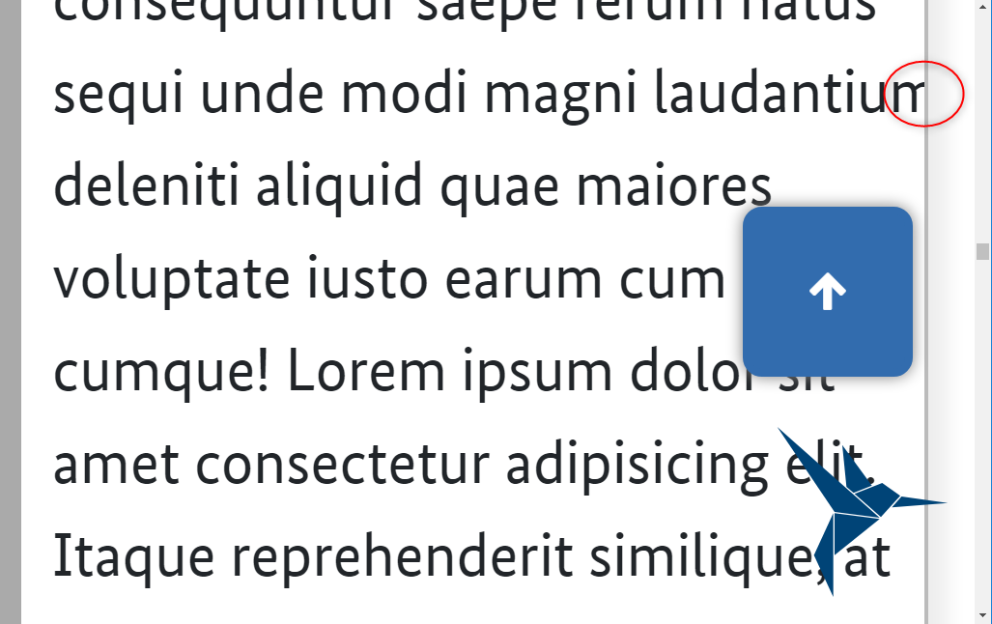 eher erfüllt
50 | erfüllt | 9.1.4.11a Kontraste von Grafiken und grafischen Bedienelementen ausreichend | erfüllt | erfüllt
51 | erfüllt | 9.1.4.12a Textabstände anpassbar | erfüllt | erfüllt
72 | erfüllt | 3.2.1a Keine unerwartete Kontextänderung bei Fokus Immer anwendbar | erfüllt | erfüllt
81 | erfüllt | 4.1.2a Name, Rolle, Wert verfügbar | erfüllt | erfüllt Hier gibt es keine Rolle, es wird nur der Text angesagt

 | nicht anwendbar
 | erfüllt
 | eher erfüllt
 | teilweise erfüllt
 | eher nicht erfüllt
 | nicht erfüllt
 | nicht getestet

Input
lfd. Nr. | Erfüllungs- grad | BITV Prüfschritt | Version/Sprintergebnis v1.0.16-RC.22 Chrome 102.0.5005.63 | Version/Sprintergebnis V1.0.16-RC.18 Chrome 102.0.5005.63 | Version/Sprintergebnis v1.0.14-RC.9 Chrome 100.0.4896.60
23 | teilweise erfüllt | 9.1.1.1a Alternativtexte für Bedienelemente | 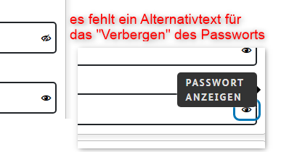 teilweise erfüllt Das Bedienelement Auge hat jetzt einen sprechenden Alternativtext. Das durchgestrichene Auge noch nicht | teilweise erfüllt Bedienelement Auge im Feld Passwort hat keinen sprechenden Alternativtext | teilweise erfüllt Hinweis Farb-Picker oder Date-picker, bzw. Allgemein Elemente, die vom Browser (Chrome, Firefox, IE, usw..) zu den Input-Felder bereitgestellt werden sind nicht auf Barrierefreiheit optimiert Bedienelement Auge hat keinen sprechenden Alternativtext
24 |  | 9.1.1.1b Alternativtexte für Grafiken und Objekte | erfüllt | keine Grafiken | keine Grafiken
39 | erfüllt | 9.1.3.1h Beschriftung von Formularfeldern programmatisch ermittelbar | erfüllt | erfüllt Alle Felder sind gelabelt Gruppen mit fieldset dargestellt (Anrede) Gruppierung innerhalb Auswahlfeldern mitttels mit optgroup Laut BITV soll zusätzlicher Beschriftung am besten über aria-describedby mit dem Formularelement verknüpft sein. Das ist bei dem Zeichenzähler nicht der Fall, aber er wird im Lesemodus angesagt. im Formularmodus erst wenn man eine Aktion durchführt. Spricht aber nichts gegen BITV | 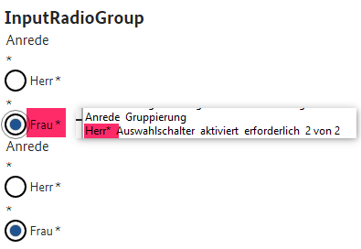 teilweise erfüllt Fehler bei der Gruppierung
42 | erfüllt | 9.1.3.4a Keine Beschränkung der Bildschirmausrichtung Immer anwendbar | erfüllt | erfüllt | erfüllt
44 | erfüllt | 9.1.4.1a Ohne Farben nutzbar Immer anwendbar | erfüllt | erfüllt Ausgenommen InputColor. Allerdings kann man nach dem Anklicken den Farbwert ablesen | erfüllt Ausgenommen InputColor. Allerdings kann man nach dem Anklicken den Farbwert ablesen
46 | erfüllt | 9.1.4.3a Kontraste von Texten ausreichend | erfüllt mit Ausnahmen siehe Known Bugs Bei den Selectfeldern hat das das dunkle blau einen Textkontrast von 9,3 : 1 (AAA) uns ist somit erfüllt das helle blau mit Textkontrast von 3,2:1 ist nicht erfüllt Die BITV fordert dass Elemente, die unterschiedliche Zustände haben können, in allen Zuständen immer ausreichend Kontrast zum Hintergrund haben. So muss auch die Hervorhebung des Maus- bzw. des Tastaturfokus den allgemeinen Kontrast-Grenzwert von 4,5:1 (bei großen Schriften 3,0:1) erfüllen. | 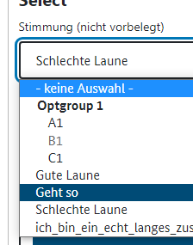 teilweise erfüllt Bei den Selectfeldern hat das das dunkle blau 9,3 : 1 (AAA) uns ist somit erfüllt das helles blau mit 3,2:1 ist nicht erfüllt | 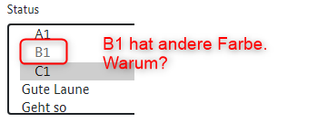 teilweise erfüllt Bis auf die Farbabweichung im Feld Status (siehe Screenshot) ist überall der Textkontrast größer 7:1 und damit AAA Eine disabled Option in Listenfeldern macht keinen Sinn
47 | erfüllt | 9.1.4.4a Text auf 200% vergrößerbar | erfüllt mit Ausnahmen siehe Known Bugs InputEmail: Auswahlliste wird nicht vergrößert InputText: Auswahlliste wird nicht vergrößert | 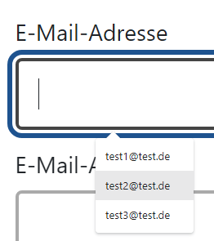 teilweise erfüllt InputEmail: Auswahlliste wird nicht vergrößert InputText: Auswahlliste wird nicht vergrößert | 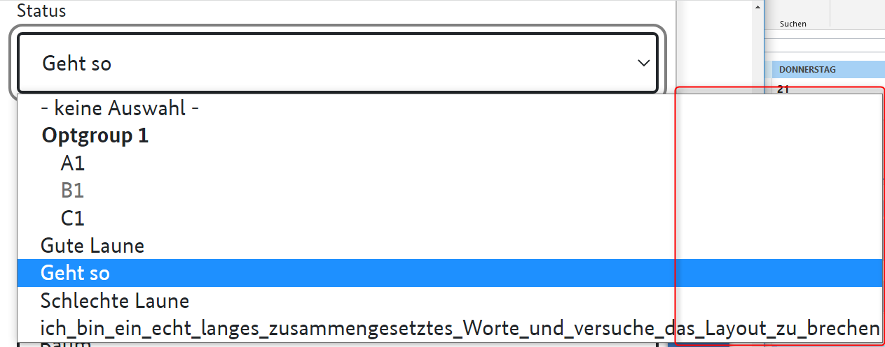 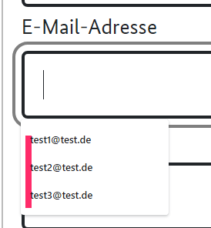 teilweise erfüllt InputEmail: Auswahlliste wird nicht vergrößert InputText: Auswahlliste wird nicht vergrößert Bei InputColor und InputSelect (gewünscht) öffnen die Inhalte außerhalb des Fensters
49 | erfüllt | 9.1.4.10a Inhalte brechen um | erfüllt mit Ausnahmen siehe Known Bugs InputEmail: Auswahlliste wird nicht vergrößert InputText: Auswahlliste wird nicht vergrößert Der Text hinter Dateien auswählen wird nicht komplett ausgegeben | unverändert | teilweise erfüllt Siehe 9.1.4.4a
50 | erfüllt | 9.1.4.11a Kontraste von Grafiken und grafischen Bedienelementen ausreichend | erfüllt | erfüllt | erfüllt
51 | erfüllt | 9.1.4.12a Textabstände anpassbar | erfüllt mit Ausnahmen siehe Known Bugs Textabstände funktionieren nicht überall: | 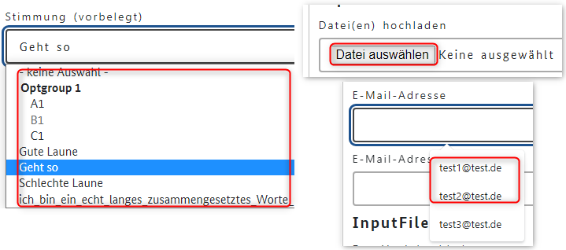 teilweise erfüllt | 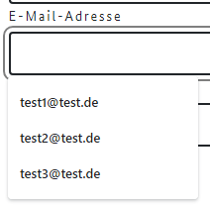   teilweise erfüllt Nur bei den Labeln funktioniert der Textabstand aber nicht beim Inhalt
52 |  | 9.1.4.13a Eingeblendete Inhalte bedienbar | nicht anwendbar | nicht anwendbar | keine eingeblendeten Inhalte
53 | erfüllt | 2.1.1a Ohne Maus nutzbar Immer anwendbar | erfüllt | erfüllt Feld Suchbegriff hat jetzt kein X | nicht erfüllt Hinweis: die Anmerkungen zu den Standardkompomnenten (Pipette, Datepicker usw.) werden hier nicht mehr wiederholt. Gelten aber wie bei Original KoliBri
54 | erfüllt | 2.1.2a Keine Tastaurfalle Immer anwendbar | erfüllt | erfüllt | erfüllt
61 | erfüllt | 2.4.3a Schlüssige Reihenfolge bei der Tastaturbedienung | erfüllt | erfüllt | erfüllt
64 | erfüllt | 2.4.6a Aussagekräftige Überschriften und Beschriftungen | erfüllt | erfüllt | erfüllt
65 | erfüllt | 2.4.7a Aktuelle Position des Fokus deutlich | erfüllt mit Ausnahmen siehe Known Bugs Bei Email-Adresse und Vorname ist der Tastaturfokus 1,2 : 1 | teilweise erfüllt |  eher nicht erfüllt Warum gibt es zwei unterschiedliche Farben beim Tastaturfokus? Überschriften haben schwarzen Tastaturfokus, alles andere grau Der graue Fokus ist ausreichend aber nicht herausragend: zu dünn zu blass Im Vergleich zur Umrisslinie ist es nur schwer zu sehen, wo der Fokus ist Bei Listenfeldern ist der Fokus nicht ausreichend
68 | erfüllt | 2.5.3a Sichtbare Beschriftung Teil des zugänglichen Namens | erfüllt mit Ausnahmen siehe Known Bugs Das Label "Farbe" wird jetzt angesagt Das Feld für Dateien hochladen ist missverständlich. Im lesemodus wird zerst das Label "Datei(en) hochladen und danach der Schalter angesagt. Der Schalter wird aber nicht mit dem sichtbaren text, sondern nochmals mit dem text des Lables angesagt. Im Focusmodus wird dann nur der Schalter angesagt, der aber nicht der Beschriftung entspricht. | teilweise erfüllt Das Label Farbe wird nicht angesagt, stattdessen 100% red …. Feld "Dateien hochladen" problematisch sichtbar ist ein Label und eine Buttonbeschriftung. Im Formularmodus wird folgendes ausgegeben: Daie(en) hochladen Schalter Wozu ist das label da? Dopplung. Und Schalter wird nicht mit dem Text wiedergegeben der zu sehen ist |  teilweise erfüllt Das Label "Farbe" wird nicht angesagt Der Text "Keine ausgewählt" wird im Vorlesemodus nicht angesagt Die Beschriftung von Button 1 wird falsch (Mehrzahl) angesagt Ausgabe NVDA (Lesemodus): Überschrift Ebene 3 InputFile Datei(en) hochladen Schalter Datei(en) hochladen Datei(en) hochladen Schalter Datei(en) hochladen
73 | erfüllt | 3.2.2a Keine unerwartete Kontextänderung bei Eingabe | erfüllt | erfüllt | erfüllt
74 | erfüllt | 3.2.3a Konsistente Navigation Immer anwendbar Gesamter Auftritt | erfüllt | erfüllt | erfüllt
75 | erfüllt | 3.2.4a Konsistente Bezeichnung Immer anwendbar Gesamter Auftritt | erfüllt | erfüllt | erfüllt Screenreader liest erforderlich vor und Stern ist jetzt auch vorhanden
77 | erfüllt | 3.3.2a Beschriftungen von Formularelementen vorhanden | erfüllt | erfüllt |  eher nicht erfüllt
81 | erfüllt | 4.1.2a Name, Rolle, Wert verfügbar | erfüllt mit Ausnahmen siehe Known Bugs Bei Passwort werden die zwei Zustände beim Schalter zum Passwort verbergen/anzeigen nicht angesagt. Es wird nur der erste Zustand das Auge ausgegeben, nicht aber das durchgestrichene Auge Email Adresse wurde angepasst und ist jetzt korrekt | erfüllt | teilweise erfüllt
82 | erfüllt | 4.1.3a Statusmeldungen programmatisch verfügbar | erfüllt mit Ausnahmen siehe Known Bugs | teilweise erfüllt Sowohl der ursprüngliche Text "Keine ausgewählt" wie auch der Name der heruntergeladenen Datei wird nicht angesagt | teilweise erfüllt Sowohl der ursprüngliche Text "Keine ausgewählt" wie auch der Name der heruntergeladenen Datei wird nicht angesagt

 | nicht anwendbar
 | erfüllt
 | eher erfüllt
 | teilweise erfüllt
 | eher nicht erfüllt
 | nicht erfüllt
 | nicht getestet

Modal
lfd. Nr. | Erfüllungs- grad | BITV Prüfschritt | Version/Sprintergebnis V1.0.16-RC.18 Chrome 102.0.5005.63 | Version/Sprintergebnis v1.0.14-rc.9 Chrome-Version: 100.0.4896.60
23 | erfüllt | 9.1.1.1a Alternativtexte für Bedienelemente | erfüllt | erfüllt
32 | erfüllt | 9.1.3.1a HTML-Strukturelemente für Überschriften | erfüllt | erfüllt
35 | erfüllt | 9.1.3.1d Inhalt gegliedert | erfüllt | erfüllt
39 | erfüllt | 9.1.3.1h Beschriftung von Formularfeldern programmatisch ermittelbar | erfüllt | erfüllt
41 | erfüllt | 9.1.3.3a Ohne Bezug auf sensorische Merkmale nutzbar | erfüllt | erfüllt
42 | erfüllt | 9.1.3.4a Keine Beschränkung der Bildschirmausrichtung Immer anwendbar | erfüllt | erfüllt
44 | erfüllt | 9.1.4.1a Ohne Farben nutzbar Immer anwendbar | erfüllt | erfüllt
46 | erfüllt | 9.1.4.3a Kontraste von Texten ausreichend |  erfüllt
47 | erfüllt | 9.1.4.4a Text auf 200% vergrößerbar | erfüllt | erfüllt
49 | erfüllt | 9.1.4.10a Inhalte brechen um | erfüllt | erfüllt
50 | erfüllt | 9.1.4.11a Kontraste von Grafiken und grafischen Bedienelementen ausreichend | erfüllt | erfüllt
51 | erfüllt | 9.1.4.12a Textabstände anpassbar | erfüllt | erfüllt
53 | erfüllt | 2.1.1a Ohne Maus nutzbar Immer anwendbar | erfüllt | erfüllt
54 | erfüllt | 2.1.2a Keine Tastaurfalle Immer anwendbar | erfüllt | erfüllt
61 | erfüllt | 2.4.3a Schlüssige Reihenfolge bei der Tastaturbedienung | erfüllt | erfüllt
64 | erfüllt | 2.4.6a Aussagekräftige Überschriften und Beschriftungen | erfüllt | erfüllt
65 | erfüllt | 2.4.7a Aktuelle Position des Fokus deutlich | erfüllt | erfüllt
72 | erfüllt | 3.2.1a Keine unerwartete Kontextänderung bei Fokus Immer anwendbar | erfüllt | erfüllt
75 | erfüllt | 3.2.4a Konsistente Bezeichnung Immer anwendbar Gesamter Auftritt | erfüllt | erfüllt
81 | erfüllt | 4.1.2a Name, Rolle, Wert verfügbar | erfüllt | erfüllt

 | nicht anwendbar
 | erfüllt
 | eher erfüllt
 | teilweise erfüllt
 | eher nicht erfüllt
 | nicht erfüllt
 | nicht getestet

Nav
lfd. Nr. | Erfüllungs- grad | BITV Prüfschritt | Version/Sprintergebnis v1.0.16-RC.22 Chrome 102.0.5005.63 | Version/Sprintergebnis V1.0.16-RC.18 Chrome 102.0.5005.63 | Version/Sprintergebnis v1.0.14-rc.9 Chrome-Version: 100.0.4896.60
23 | erfüllt | 9.1.1.1a Alternativtexte für Bedienelemente | erfüllt | erfüllt | erfüllt
24 | erfüllt | 9.1.1.1b Alternativtexte für Grafiken und Objekte | erfüllt | erfüllt | erfüllt
40 | erfüllt | 9.1.3.2a Sinnvolle Reihenfolge | erfüllt | erfüllt | erfüllt
41 | erfüllt | 9.1.3.3a Ohne Bezug auf sensorische Merkmale nutzbar | erfüllt | erfüllt | erfüllt
42 | erfüllt | 9.1.3.4a Keine Beschränkung der Bildschirmausrichtung Immer anwendbar | erfüllt | erfüllt | erfüllt
44 | erfüllt | 9.1.4.1a Ohne Farben nutzbar Immer anwendbar | erfüllt | erfüllt | erfüllt
46 | erfüllt | 9.1.4.3a Kontraste von Texten ausreichend | erfüllt | erfüllt | erfüllt
47 | erfüllt | 9.1.4.4a Text auf 200% vergrößerbar | erfüllt | erfüllt | erfüllt
49 | erfüllt | 9.1.4.10a Inhalte brechen um | erfüllt | erfüllt | erfüllt
50 | teilweise erfüllt | 9.1.4.11a Kontraste von Grafiken und grafischen Bedienelementen ausreichend | teilweise erfüllt das hellere blau zu orange erfüllt nicht den Mindestkontrast von 3:1 für grafische Bedienelemente |  teilweise erfüllt das hellere blau zu orange erfüllt nicht den Mindestkontrast von 3:1 für grafische Bedienelemente | erfüllt
51 | erfüllt | 9.1.4.12a Textabstände anpassbar | erfüllt | erfüllt | erfüllt
53 | erfüllt | 2.1.1a Ohne Maus nutzbar Immer anwendbar | erfüllt | erfüllt | erfüllt
54 | erfüllt | 2.1.2a Keine Tastaurfalle Immer anwendbar | erfüllt | erfüllt | erfüllt
61 | erfüllt | 2.4.3a Schlüssige Reihenfolge bei der Tastaturbedienung | erfüllt | erfüllt | erfüllt
62 | erfüllt | 2.4.4a Aussagekräftige Linktexte | erfüllt | erfüllt | erfüllt
64 | erfüllt | 2.4.6a Aussagekräftige Überschriften und Beschriftungen | erfüllt | erfüllt | erfüllt
65 | erfüllt | 2.4.7a Aktuelle Position des Fokus deutlich | erfüllt Es könnte aber besser sein,siehe Tabs, dort ist es gut gelöst |  erfüllt Es könnte aber besser sein,siehe Tabs, dort ist es gut gelöst | Anmerkung: Wäre es möglich, bei focus das Element zu invertieren, wie bei Buttons? Das gäbe einen stärkeren Fokus
68 | eher erfüllt | 2.5.3a Sichtbare Beschriftung Teil des zugänglichen Namens | unverändert | unverändert | 
72 | erfüllt | 3.2.1a Keine unerwartete Kontextänderung bei Fokus Immer anwendbar | erfüllt | erfüllt | erfüllt
73 | erfüllt | 3.2.2a Keine unerwartete Kontextänderung bei Eingabe | erfüllt | erfüllt | erfüllt
74 | erfüllt | 3.2.3a Konsistente Navigation Immer anwendbar Gesamter Auftritt | erfüllt | erfüllt | erfüllt
75 | erfüllt | 3.2.4a Konsistente Bezeichnung Immer anwendbar Gesamter Auftritt | erfüllt | erfüllt | erfüllt
81 | erfüllt | 4.1.2a Name, Rolle, Wert verfügbar | erfüllt | erfüllt | erfüllt

 | nicht anwendbar
 | erfüllt
 | eher erfüllt
 | teilweise erfüllt
 | eher nicht erfüllt
 | nicht erfüllt
 | nicht getestet

Symbol
lfd. Nr. | Erfüllungs- grad | BITV Prüfschritt | Version/Sprintergebnis v1.0.16-RC.22 Chrome 102.0.5005.63 | Version/Sprintergebnis V1.0.16-RC.0 Chrome 102.0.5005.63
40 |  | 9.1.3.2a Sinnvolle Reihenfolge |  Welches Ergebnis wird erwartet? | Das Symbol wird immer vorgelesen In diesem Satz wird das "lächelnde Gesicht" vom Screenreader nicht vorgelesen. In diesem Satz wird das "lächelnde Gesicht" vom Screenreader vorgelesen.

 | nicht anwendbar
 | erfüllt
 | eher erfüllt
 | teilweise erfüllt
 | eher nicht erfüllt
 | nicht erfüllt
 | nicht getestet

Table
lfd. Nr. | Erfüllungs- grad | BITV Prüfschritt | Version/Sprintergebnis v1.0.14-RC.9 Chrome-Version: 100.0.4896.60
23 | erfüllt | 9.1.1.1a Alternativtexte für Bedienelemente | erfüllt
35 | erfüllt | 9.1.3.1d Inhalt gegliedert | erfüllt
36 | erfüllt | 9.1.3.1e Datentabellen richtig aufgebaut | erfüllt
37 | erfüllt | 9.1.3.1f Zuordnung von Tabellenzellen | erfüllt
40 | erfüllt | 9.1.3.2a Sinnvolle Reihenfolge | erfüllt
42 | erfüllt | 9.1.3.4a Keine Beschränkung der Bildschirmausrichtung Immer anwendbar | erfüllt
44 | erfüllt | 9.1.4.1a Ohne Farben nutzbar Immer anwendbar | erfüllt
46 | erfüllt | 9.1.4.3a Kontraste von Texten ausreichend | erfüllt
47 | eher nicht erfüllt | 9.1.4.4a Text auf 200% vergrößerbar |    Abgeschnittene Tabellen, ohne Scrollbalken:
49 | eher nicht erfüllt | 9.1.4.10a Inhalte brechen um | 
50 | erfüllt | 9.1.4.11a Kontraste von Grafiken und grafischen Bedienelementen ausreichend | erfüllt
51 | eher nicht erfüllt | 9.1.4.12a Textabstände anpassbar | 
53 | erfüllt | 2.1.1a Ohne Maus nutzbar Immer anwendbar | erfüllt
54 | erfüllt | 2.1.2a Keine Tastaurfalle Immer anwendbar | erfüllt
61 | erfüllt | 2.4.3a Schlüssige Reihenfolge bei der Tastaturbedienung | erfüllt
64 | erfüllt | 2.4.6a Aussagekräftige Überschriften und Beschriftungen | erfüllt
65 | erfüllt | 2.4.7a Aktuelle Position des Fokus deutlich | erfüllt
68 | erfüllt | 2.5.3a Sichtbare Beschriftung Teil des zugänglichen Namens | erfüllt
72 | erfüllt | 3.2.1a Keine unerwartete Kontextänderung bei Fokus Immer anwendbar | erfüllt
75 | erfüllt | 3.2.4a Konsistente Bezeichnung Immer anwendbar Gesamter Auftritt | erfüllt
81 | erfüllt | 4.1.2a Name, Rolle, Wert verfügbar | erfüllt

 | nicht anwendbar
 | erfüllt
 | eher erfüllt
 | teilweise erfüllt
 | eher nicht erfüllt
 | nicht erfüllt
 | nicht getestet

Tabs
lfd. Nr. | Erfüllungs- grad | BITV Prüfschritt | Version/Sprintergebnis V1.0.16-RC.18 Chrome 102.0.5005.63 | Version/Sprintergebnis v1.0.14-rc.9 Chrome-Version: 100.0.4896.60
40 | erfüllt | 9.1.3.2a Sinnvolle Reihenfolge | erfüllt | erfüllt
41 | erfüllt | 9.1.3.3a Ohne Bezug auf sensorische Merkmale nutzbar | erfüllt | erfüllt
42 | erfüllt | 9.1.3.4a Keine Beschränkung der Bildschirmausrichtung Immer anwendbar | erfüllt | erfüllt
44 | erfüllt | 9.1.4.1a Ohne Farben nutzbar Immer anwendbar | erfüllt | erfüllt
46 | erfüllt | 9.1.4.3a Kontraste von Texten ausreichend | erfüllt | erfüllt
47 | erfüllt | 9.1.4.4a Text auf 200% vergrößerbar |  erfüllt | erfüllt
49 | erfüllt | 9.1.4.10a Inhalte brechen um |  Hinweis: Der Tooltip der beim Schließen kommt, wird beim Zoomen an der falschen Stelle eingeblendet. Das Dreieck zeigt auf den falschen Tab | erfüllt
50 | teilweise erfüllt | 9.1.4.11a Kontraste von Grafiken und grafischen Bedienelementen ausreichend | teilweise erfüllt Das Schließen Kreuz ist mit dem schwarzen Hintergrund ist vor dem blauen Hintergrund mit 1,6 : 1 zu schwach konrastiert. Das Orange (aktive Element) hat einen zu schwachen Kontrast zum Blau (Wie bei Nav-Komponente) | 
51 | erfüllt | 9.1.4.12a Textabstände anpassbar | erfüllt | 
53 | erfüllt | 2.1.1a Ohne Maus nutzbar Immer anwendbar | erfüllt | erfüllt
54 | erfüllt | 2.1.2a Keine Tastaurfalle Immer anwendbar | erfüllt | erfüllt
61 | erfüllt | 2.4.3a Schlüssige Reihenfolge bei der Tastaturbedienung | erfüllt | erfüllt
65 | teilweise erfüllt | 2.4.7a Aktuelle Position des Fokus deutlich | teilweise erfüllt Tastaturfokus dank Invertierung sehr gut Fokus beim Schließenkreuz zu schwach | erfüllt
68 | erfüllt | 2.5.3a Sichtbare Beschriftung Teil des zugänglichen Namens | erfüllt | erfüllt
72 | erfüllt | 3.2.1a Keine unerwartete Kontextänderung bei Fokus Immer anwendbar | erfüllt | erfüllt
74 | erfüllt | 3.2.3a Konsistente Navigation Immer anwendbar Gesamter Auftritt | erfüllt | erfüllt
81 | erfüllt | 4.1.2a Name, Rolle, Wert verfügbar | erfüllt | erfüllt

 | nicht anwendbar
 | erfüllt
 | eher erfüllt
 | teilweise erfüllt
 | eher nicht erfüllt
 | nicht erfüllt
 | nicht getestet

